상품제안서
맞춤제작 면 파우치 | 상품코드: S38441

 |  |  |  |  |  |  | 02-713-8555 | www.synergygift.co.kr
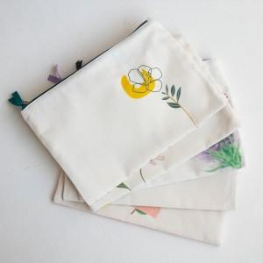 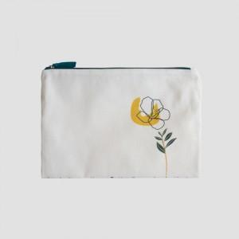 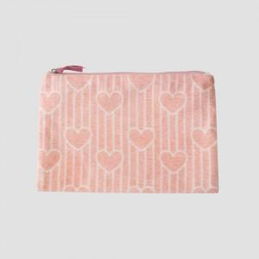

【상세/제작정보】

【인쇄/포장옵션】 | 풀칼라 / OPP(비닐)

【공급단가】 | 수량 | 100~ | 300~ | 500~ | 1,000~ | 3,000~
*VAT별도 | 15*15cm | 5,200원 | 4,920원 | 4,680원 | 4,560원 | 4,480원
 | 15*21cm | 5,850원 | 5,530원 | 5,260원 | 5,130원 | 5,040원
 | 21*30cm | 7,150원 | 6,760원 | 6,430원 | 6,270원 | 6,160원

【상품 URL】 | https://www.synergygift.co.kr:443/src/goods_detail.php?gdno=38441

